注文書
第45回北相バスケットボールフェスティバル2025記念ウェア注文書

品名 |  | ボディカラー | 価格 | XS | S | M | L | XL | XXL | 3XL | 4XL | 合計 | 合計金額
半袖Tシャツ |  | ブラック | ¥3,500 |  |  |  |  |  |  |  |  | 0 | ¥-
 |  | ホワイト | ¥3,500 |  |  |  |  |  |  |  |  | 0 | ¥-
ロングTシャツ |  | ブラック | ¥4,000 |  |  |  |  |  |  |  |  | 0 | ¥-
 |  | ホワイト | ¥4,000 |  |  |  |  |  |  |  |  | 0 | ¥-
 |  |  | (税込) | 0 | 0 | 0 | 0 | 0 | 0 | 0 | 0 | 0 | ¥-

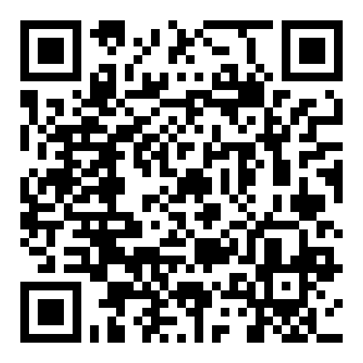
チーム名
カテゴリー |  | U12 / 中学 / 高校 / 社会人 |  |  | 男子・女子 |  |  |  |  |  | ▼詳細・注文について▼
代表者名 |  |  |  |  | 電話番号
メールアドレス
送り先住所 (学校宛の場合は学校名までご記入ください)
 | 郵便番号：
 | 住所：

◆ 必ずチームでまとめてご注文をお願いいたします
◆ ご注文方法 / |  | ① メールでのご注文
 |  | ・Excelファイル「北相フェスティバル2025記念ウェア注文書【BASKETCOUNT】」を添付し、
 |  | basketcount.order@gmail.com |  |  | までお送りください。
 |  | ・件名は「北相フェスティバル2025注文について」としてください。
 |  | ② 公式オンラインストア内専用URLでのご注文(QRコードから注文ページへアクセス)
◆ 注文スケジュール/
 |  | 注文締切① / 2025年11月15日(土)終日→12月18日までに順次発送いたします。
 |  | 注文締切② / 2026年1月10日(土)終日→2月中旬頃より順次発送いたします。
◆ 納品方法 / 注文書に記載の住所へ発送。
◆ 送料について / 別途送料1,100円(税込)。総額30,000円(税込)以上は送料無料(オンライン販売についてはサイトに記載)
◆ ご注文・お問い合わせ / Mail: |  |  | basketcount.order@gmail.com |  |  |  |  | TEL : 055-287-9140(近内ｺﾝﾅｲ)
◆ 締切後の注文内容の変更および注文はお受け出来ません
◆ お支払い方法・ご注文確認方法 /
 | ご注文内容確認後、各締切月内にメールにて御請求書をお送りいたします。(オンライン販売についてはサイトに記載)
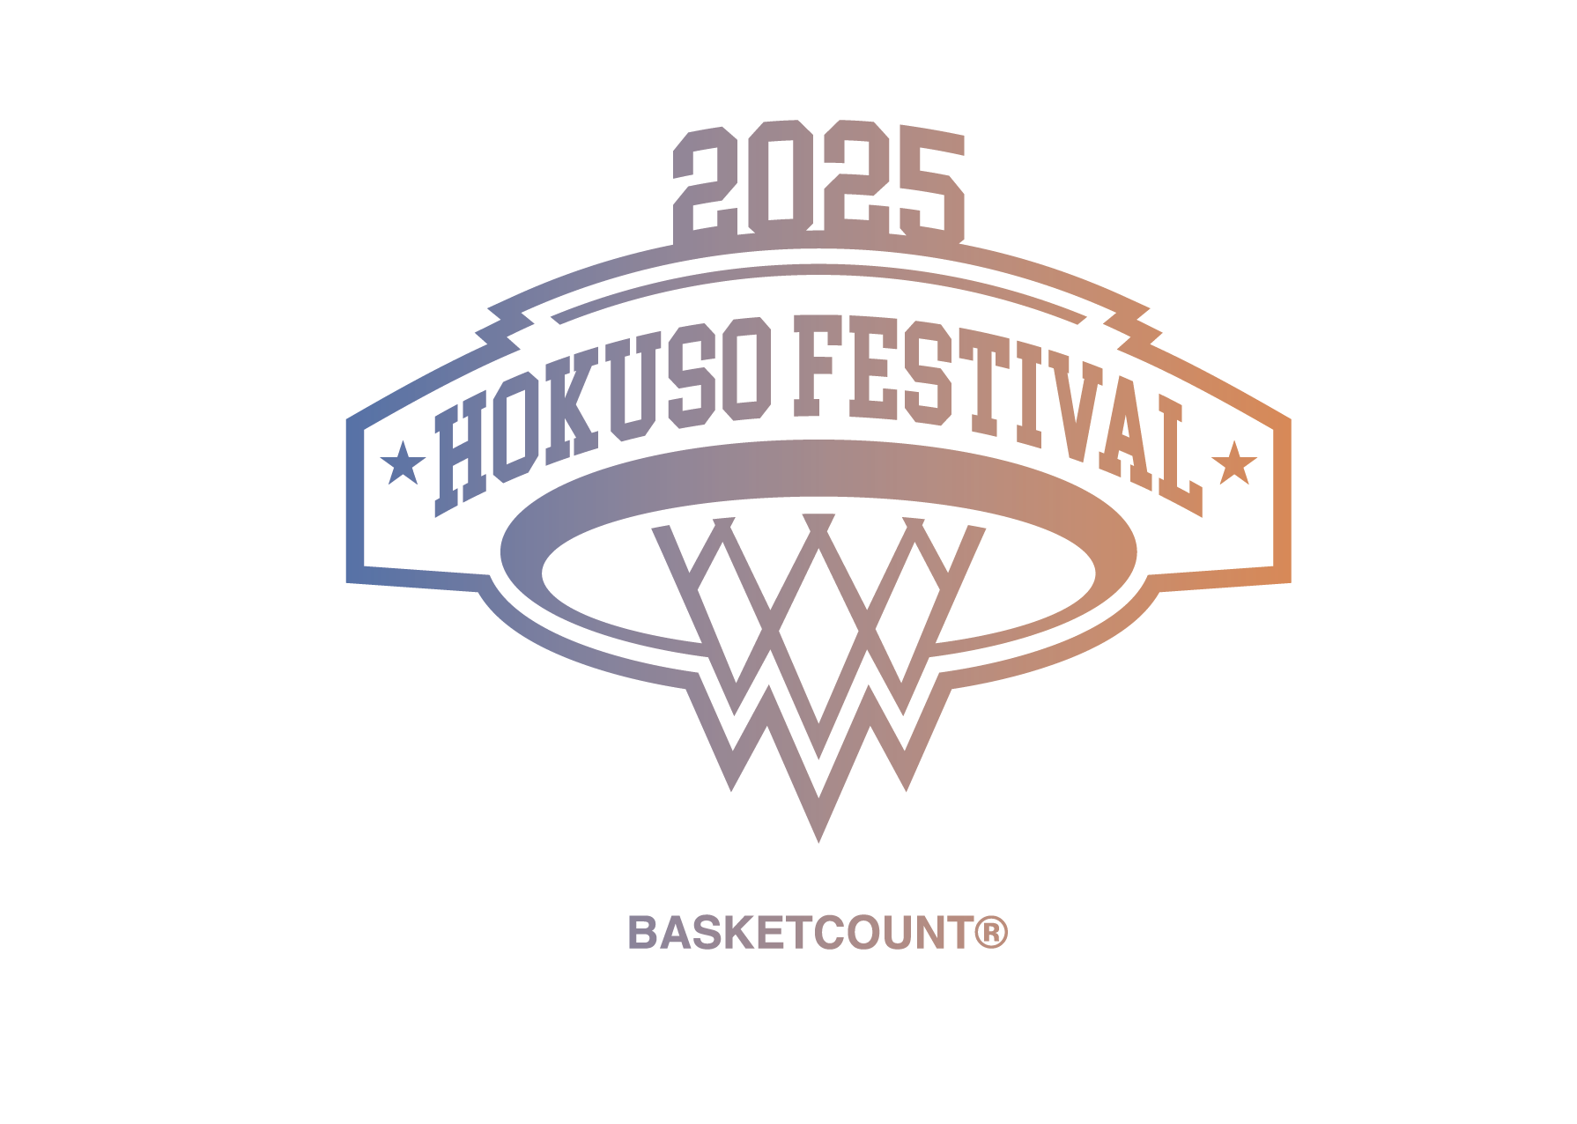
 | 御請求書に記載の指定口座まで代金のお振り込みをお願いします。
 | ※ 御請求書が届かない場合は発注完了となりませんのでご注意ください
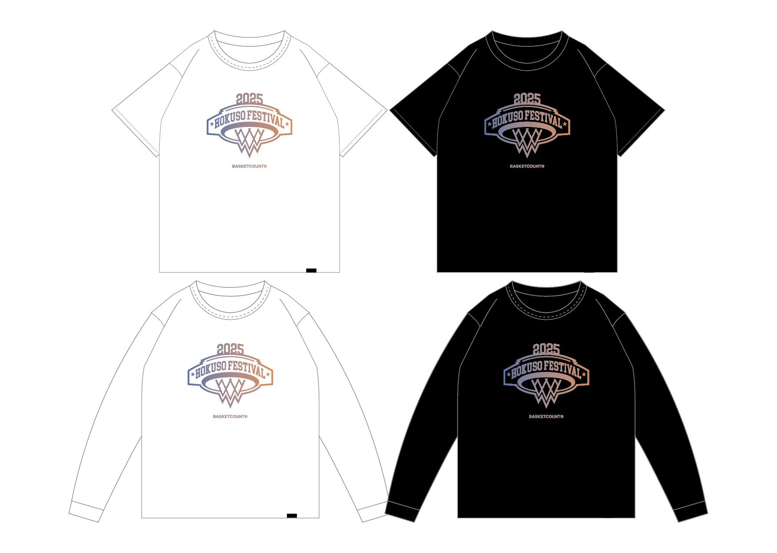

 |  |  |  |  |  |  |  |  |  |  |  | 「単位：cm」

